E
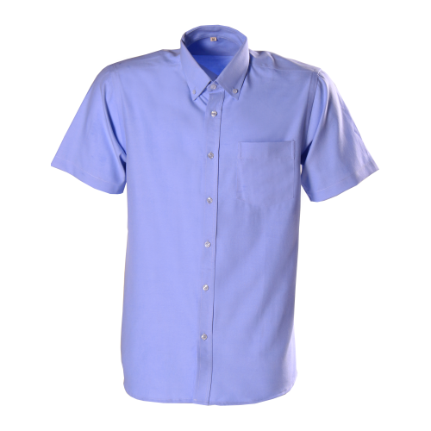
Nombre | Apellido | Color camisa | Talla camisa | Valor de cada camisa
Rene | Mazariegos | Azul | XL | Q59.00
Gladys | Ramirez | Azul | XS | Q65.50
Silvia | Ortiz | Azul | M | Q48.00
Maria | Alvarado | Azul | M | Q48.00
Isabel | Perez | Morado | XL | Q59.00
Leonardo | Mancilla | Rosado | M | Q48.00
Cesar | Lorenzana | Rosado | XL | Q59.00
Alejandro | Ortiz | Naranja | M | Q48.00
Daniel | Arevalo | Rosado | XL | Q59.00
Naomi | Morales | Azul | XS | Q65.50
Yolanda | Barrios | Azul | XL | Q59.00
Lisbeth | Paniagua | Morado | M | Q48.00
David | Sandoval | Naranja | XL | Q59.00
Hector | Flores | Azul | XS | Q65.50
Amarilis | Jacobo | Rosado | M | Q48.00
Fabricio | Ceron | Naranja | L | Q48.00
Abigail | Paz | Morado | L | Q48.00
Maria | Ruiz | Naranja | L | Q48.00
Andrea | Miranda | Morado | M | Q48.00
Rosa | Barrios | Azul | XL | Q59.00
Lucrecia | Pacheco | Azul | M | Q48.00
Pablo | Ardon | Azul | M | Q48.00
Alvaro | Cetino | Azul | M | Q48.00
Jenner | Rios | Azul | XL | Q59.00
Karla | Medina | Azul | XS | Q65.50
Juan | Bonilla | Morado | L | Q48.00
Mario | Carrillo | Azul | XL | Q59.00
Magdalena | Fernández | Morado | M | Q48.00
Teresa | Méndez | Rosado | L | Q48.00
Leticia | Cortéz | Rosado | M | Q48.00
Gabriel | Ortiz | Naranja | XL | Q59.00
Gabriela | Zambrano | Morado | M | Q48.00
Federico | Barrios | Morado | L | Q48.00
Marta | Ubeda | Morado | XL | Q59.00
Claudia | Barrios | Morado | XL | Q59.00
Olivia | Cardona | Morado | XS | Q65.50
Perla | Morales | Rosado | XL | Q59.00
Juan | Pineda | Rosado | L | Q48.00
Pedro | Molina | Naranja | M | Q48.00
Manolo | Suarez | Azul | M | Q48.00

